Отчет комитента
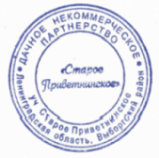
Отчет комитенту № |  |  |  | 11 | от

Комитент:

Комиссионер: |  | ДНП "СТАРОЕ ПРИВЕТНИНСКОЕ"

№ | Товар |  |  |  |  |  |  |  | Мест |  | Количество |  |  | Цена закупки | Сумма закупки

Поставщик: АО "ПЕТЕРБУРГСКАЯ СБЫТОВАЯ КОМПАНИЯ" Адрес: 195009, Санкт-Петербург г, Михайлова ул, дом № 11 ИНН/КПП поставщика: 7841322249/780401001
1 | Компенсация агенту оплат за Э/Э за |  |  |  |  | 2018-11-30 |  |  |  | Кв. |  |  | Кв. | 4.28 | 0.00
2 | Компенсация агенту оплат за Э/Э за |  |  |  |  | 2018-11-30 |  |  |  | Кв. |  |  | Кв. | 2.23 | 0.00
Всего по документу поступления от поставщика: |  |  |  |  |  |  |  |  |  | - | 0.00 |  | - | - | 0.00

 |  |  |  |  |  |  |  |  |  |  |  | Итого: | 0.00

Всего наименований 2, на сумму |  |  | 0.00 ₽

Сумма комиссионного вознаграждения составила |  |  |  |  |  |  | 0.00 ₽

Отпустил |  |  |  |  |  | Красько Т.Е. |  | Получил

